1
 |  |  |  | اجمالى الراتب الشهرى |  | 100.00
 |  |  |  |  |  |  |  |  | table_1
نهاية الخدمة المستحقة | تاريخ بدء حساب نهاية الخدمة | تاريخ نهاية حساب نهاية الخدمة | مدة الخدمة المستحقة |  |  | قيمة نهاية الخدمة
 |  |  | يوم | شهر | سنة |  |  | 0 | 0 | 0 | 0
استقالة | 2000-01-01 | 2002-03-03 | 2 | 2 | 2 | 73.50 |  | 2 | 33.33 | 2.78 | 0.09
 |  |  |  |  |  |  |  | 5 | 66.67 | 5.56 | 0.19
 |  |  |  |  |  |  |  | 10 | 100 | 8.33 | 0.28
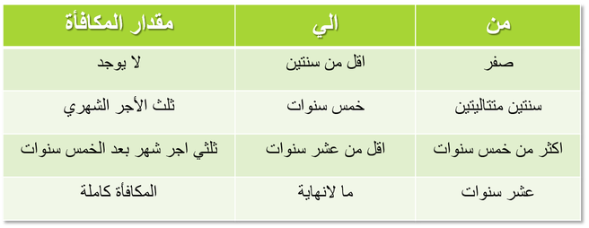
 |  |  |  |  |  | مكافأة السنوات | 67
 |  |  |  |  |  | مكافأة الشهور | 6
 |  |  |  |  |  | مكافأة الأيام | 0.5

